L I 1 - j14 SH
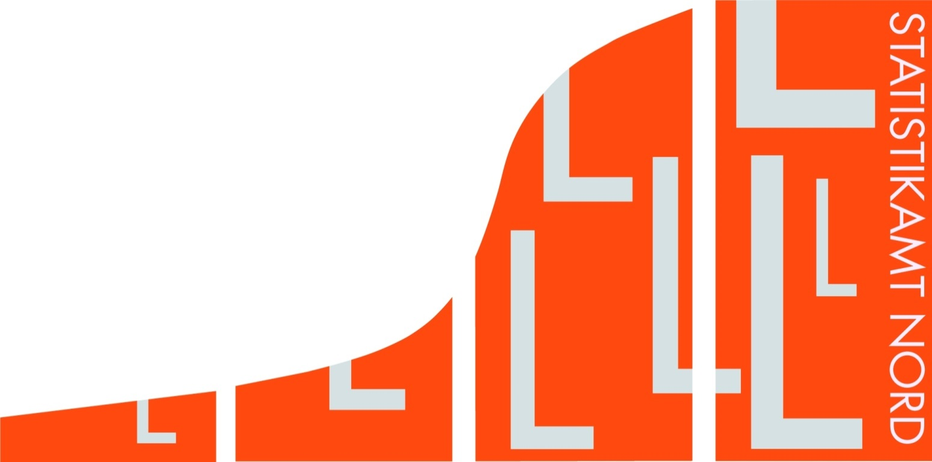
Statistisches Amt
für Hamburg und Schleswig-Holstein

 |  | STATISTISCHE BERICHTE
 |  | Kennziffer: L I 1 - j 14 SH

Staatliche Steuern in Schleswig-Holstein
 | 2014

 |  |  | Herausgegeben am: 16. April 2015

